No.1~9
OLD | NEW

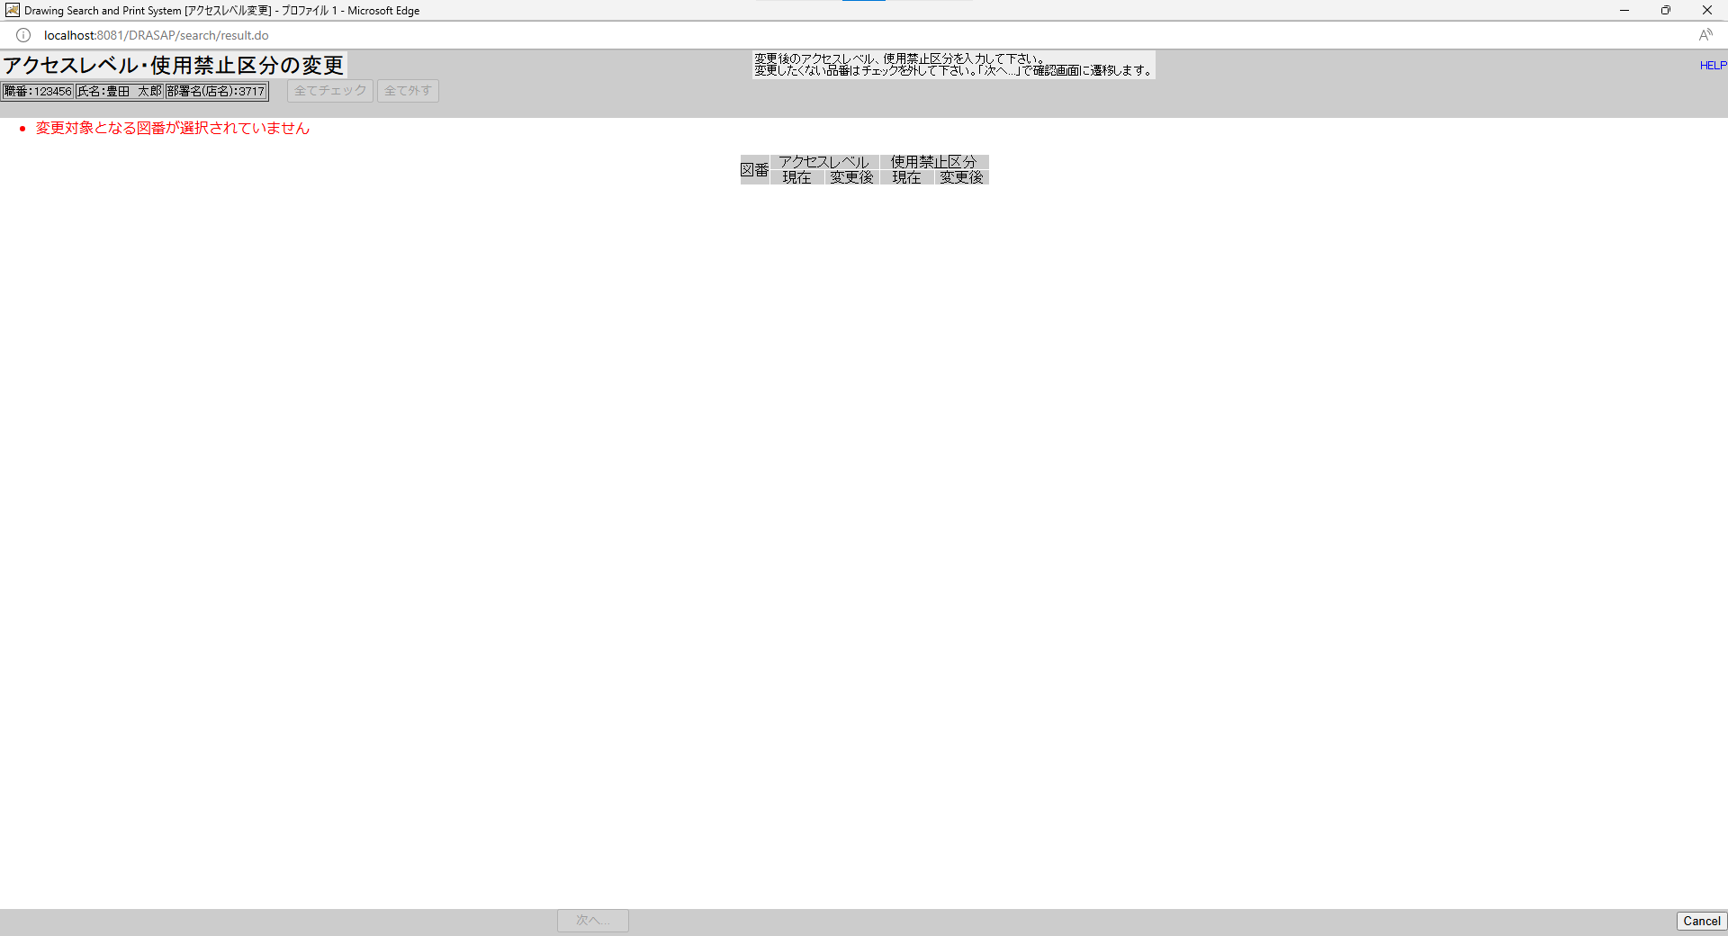
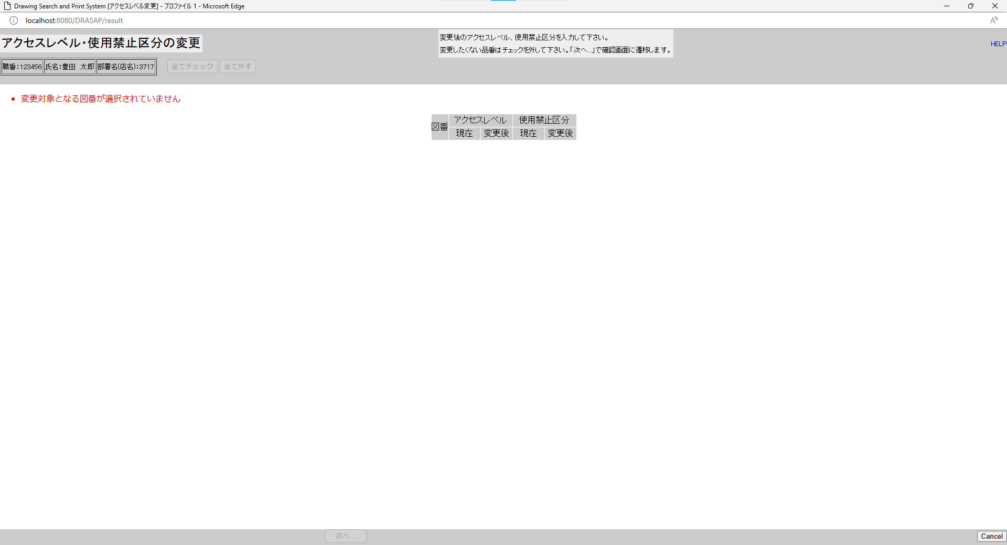

No.1
タイトルが下記の通り表示されること
Drawing Search and Print System [アクセスレベル変更]
No.2
「アクセスレベル・使用禁止区分の変更」と表示されること
No.3
セッション情報から取得した以下のログインユーザー情報が表示される
職番：[ユーザーID] （=USER_MASTER.USER_ID）
名前：[氏名（和文）] （=USER_MASTER.USER_NAME）
部署名：[部署名] （=USER_MASTER.DEPARTMENT）
No.4
変更後のアクセスレベル、使用禁止区分を入力して下さい。
変更したくない品番はチェックを外して下さい。「次へ...」で確認画面に遷移します。
No.5
・変更対象となる図番が選択されていません
No.6
ボタンがインアクティブ状態
No.7
図番 アクセスレベル 使用禁止区分
現在 変更後 現在 変更後
No.8
何も表示されない
No.9
ボタンがインアクティブ状態
No.1
タイトルが下記の通り表示されること
Drawing Search and Print System [アクセスレベル変更]
No.2
「アクセスレベル・使用禁止区分の変更」と表示されること
No.3
セッション情報から取得した以下のログインユーザー情報が表示される
職番：[ユーザーID] （=USER_MASTER.USER_ID）
名前：[氏名（和文）] （=USER_MASTER.USER_NAME）
部署名：[部署名] （=USER_MASTER.DEPARTMENT）
No.4
変更後のアクセスレベル、使用禁止区分を入力して下さい。
変更したくない品番はチェックを外して下さい。「次へ...」で確認画面に遷移します。
No.5
・変更対象となる図番が選択されていません
No.6
ボタンがインアクティブ状態
No.7
図番 アクセスレベル 使用禁止区分
現在 変更後 現在 変更後
No.8
何も表示されない
No.9
ボタンがインアクティブ状態

No.10~20
OLD | NEW

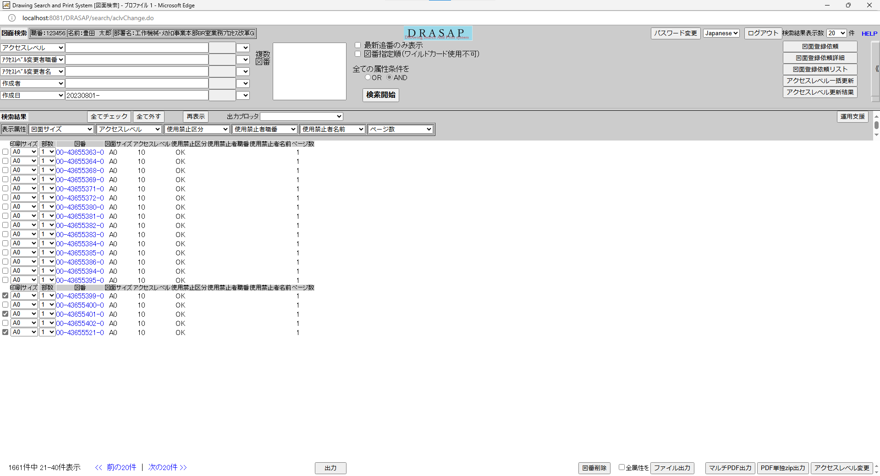
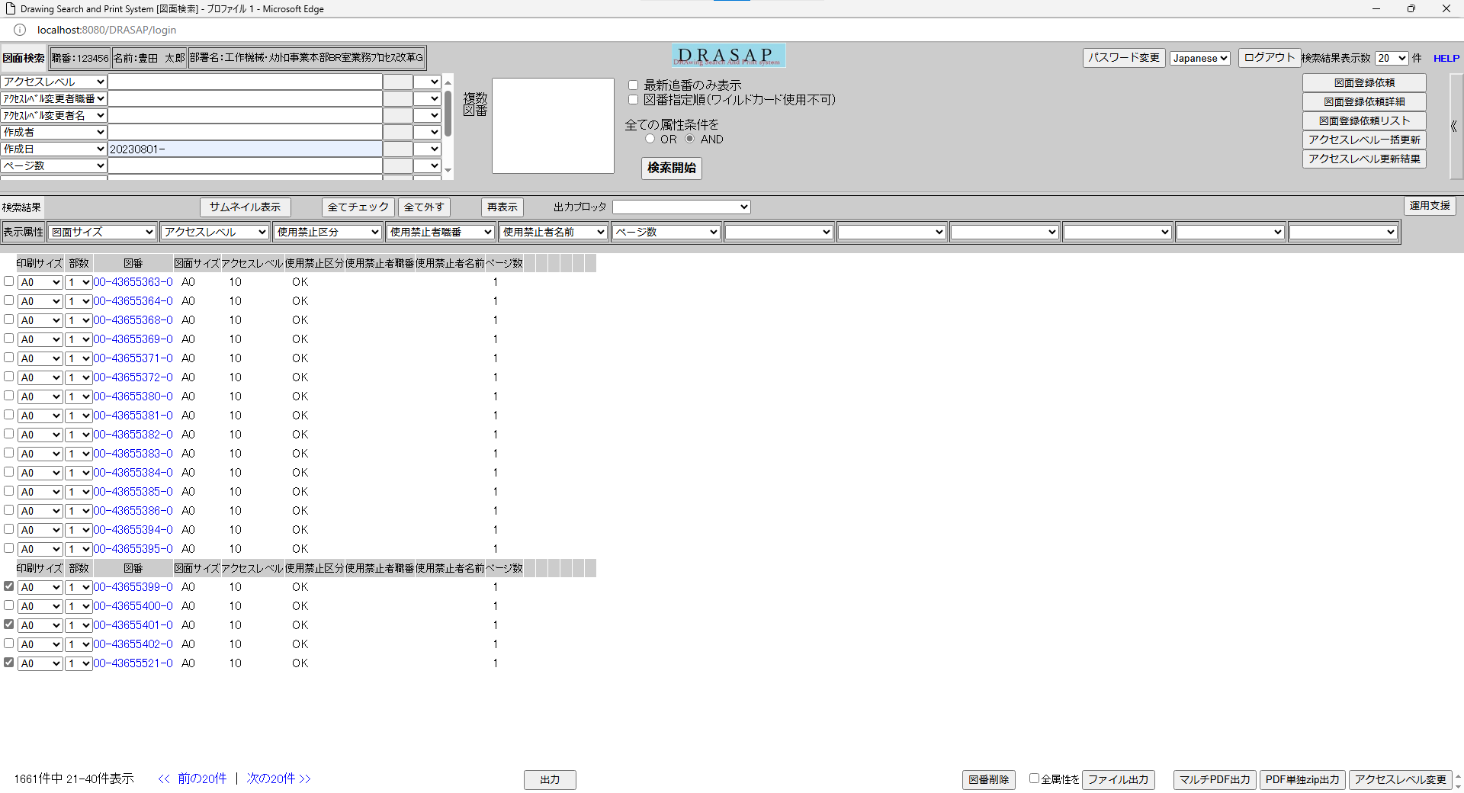

押下
押下

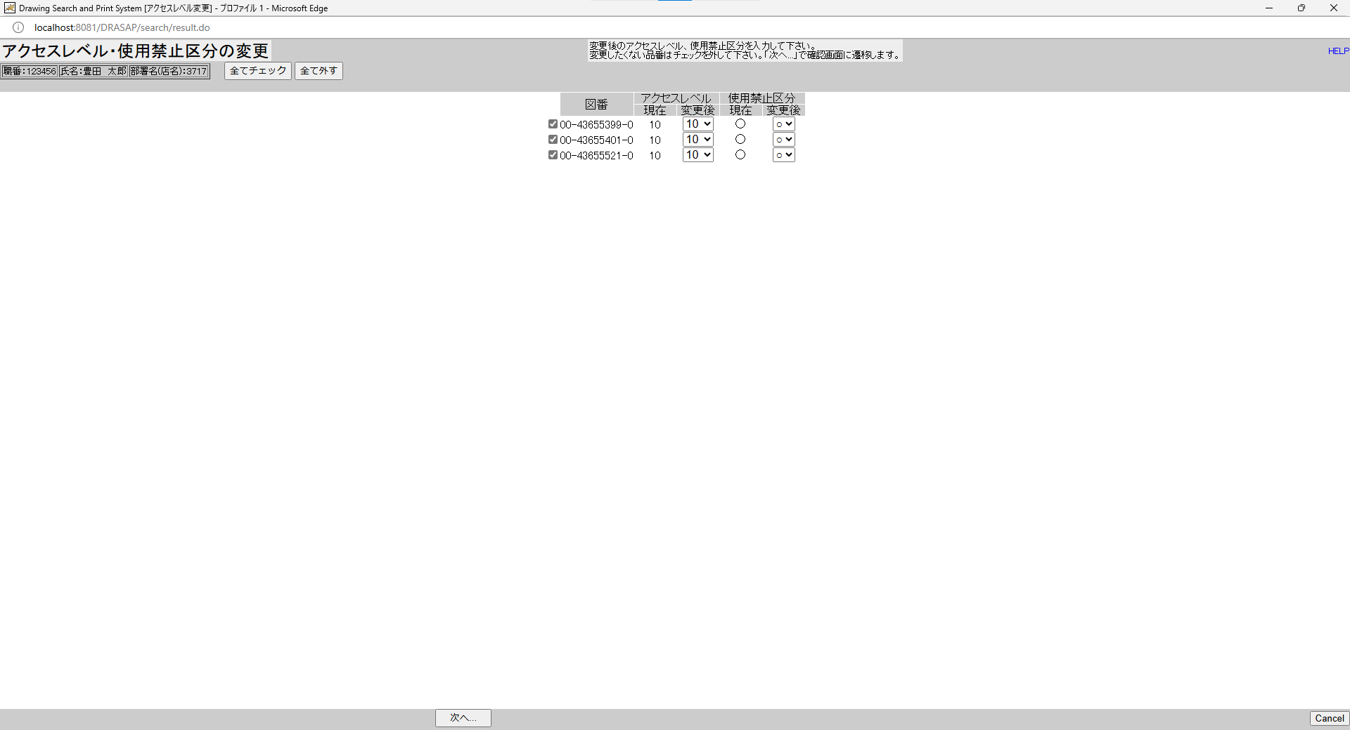
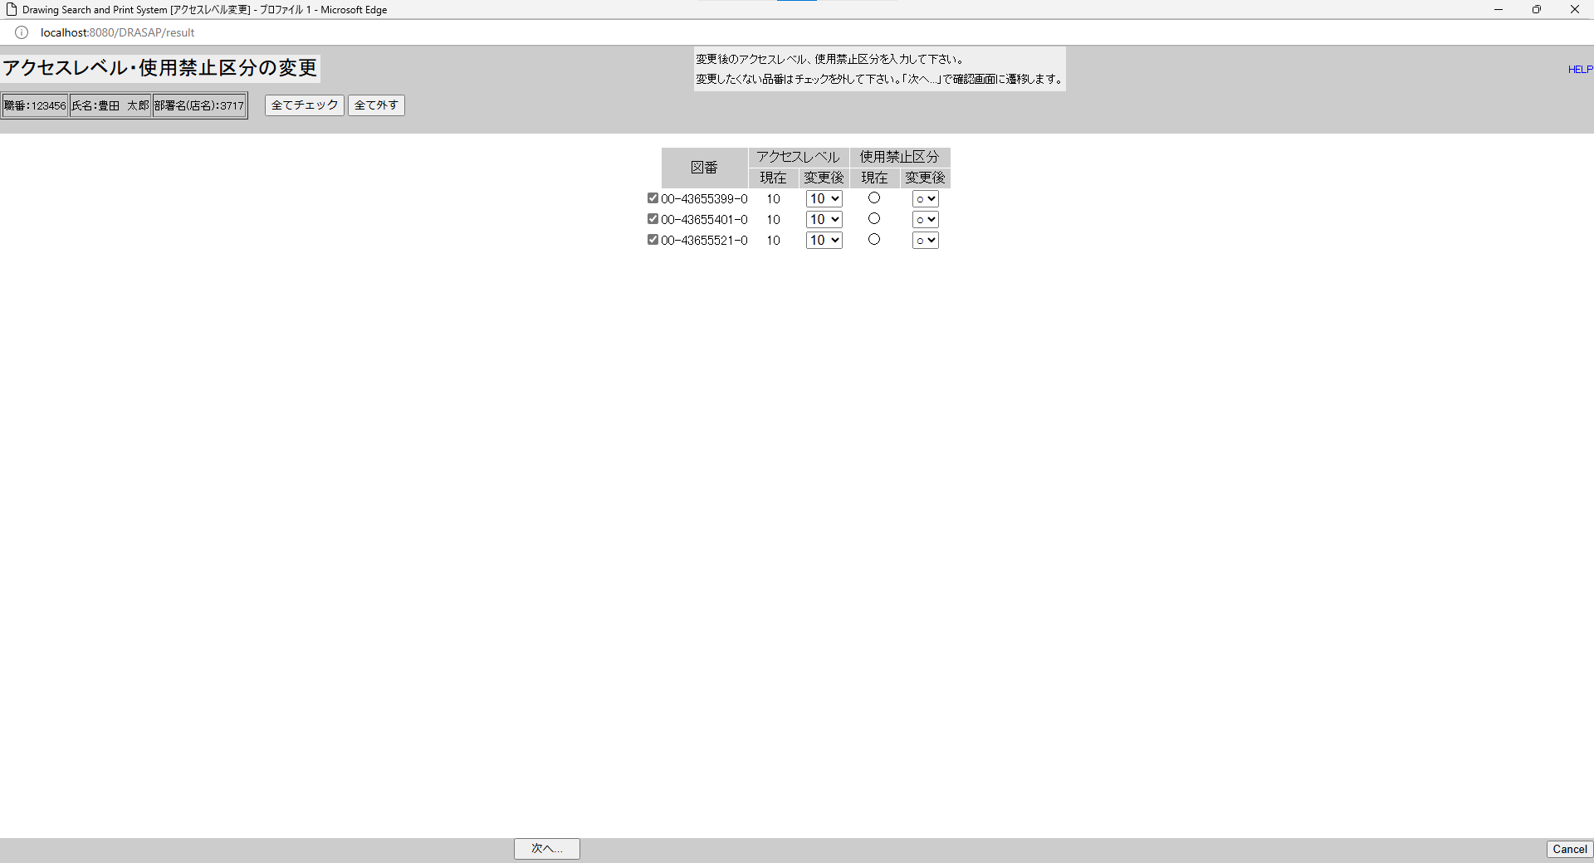

No.10
ボタンがアクティブ状態
No.11
図番 アクセスレベル 使用禁止区分
現在 変更後 現在 変更後
No.12
検索結果画面で図面（複数）が選択されていた場合には、その図番（複数）が表示される
No.13
当該図番の図面に付与されているアクセスレベルID（現在値）
No.14
当該図番の図面に付与されているアクセスレベルID（現在値）
No.15
アクセスレベルマスタに登録されている全てのアクセスレベルIDがメニューに表示される
No.16
当該図番の図面に付与されている使用禁止区分（現在値）がOKの場合は〇、NGの場合は×
No.17
当該図番の図面に付与されている使用禁止区分（現在値）がOKの場合は〇、NGの場合は×
No.18
〇×がメニューに表示される
No.19
ボタンがアクティブ状態
No.20
ボタンがアクティブ状態
No.10
ボタンがアクティブ状態
No.11
図番 アクセスレベル 使用禁止区分
現在 変更後 現在 変更後
No.12
検索結果画面で図面（複数）が選択されていた場合には、その図番（複数）が表示される
No.13
当該図番の図面に付与されているアクセスレベルID（現在値）
No.14
当該図番の図面に付与されているアクセスレベルID（現在値）
No.15
アクセスレベルマスタに登録されている全てのアクセスレベルIDがメニューに表示される
No.16
当該図番の図面に付与されている使用禁止区分（現在値）がOKの場合は〇、NGの場合は×
No.17
当該図番の図面に付与されている使用禁止区分（現在値）がOKの場合は〇、NGの場合は×
No.18
〇×がメニューに表示される
No.19
ボタンがアクティブ状態
No.20
ボタンがアクティブ状態

No.21
OLD | NEW

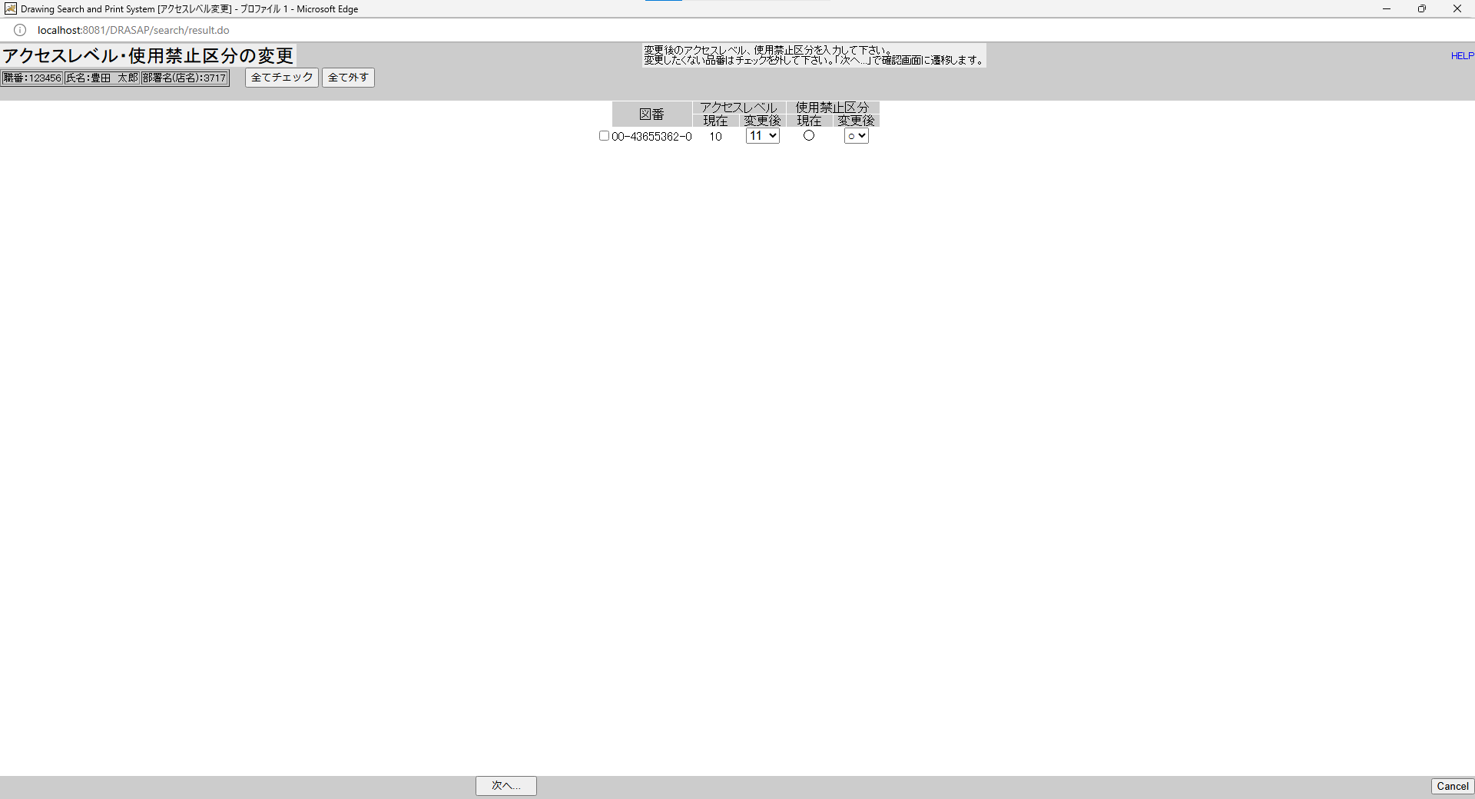
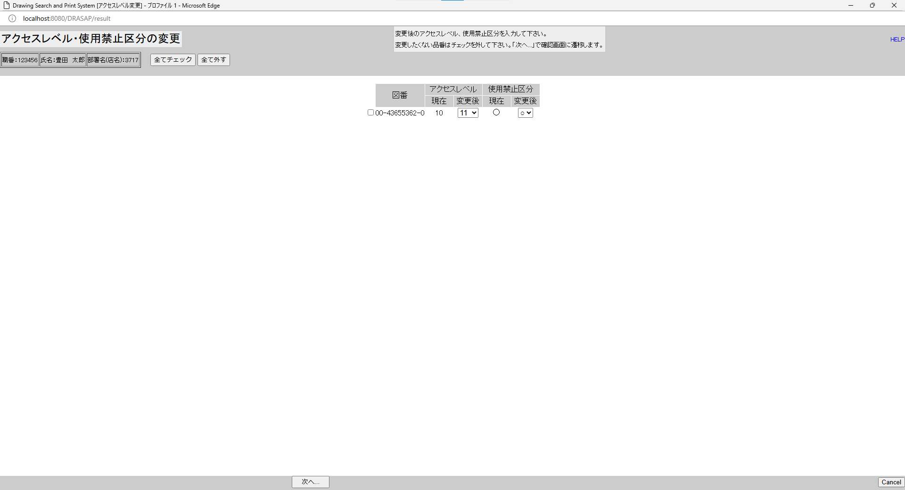

押下
押下
押下
押下


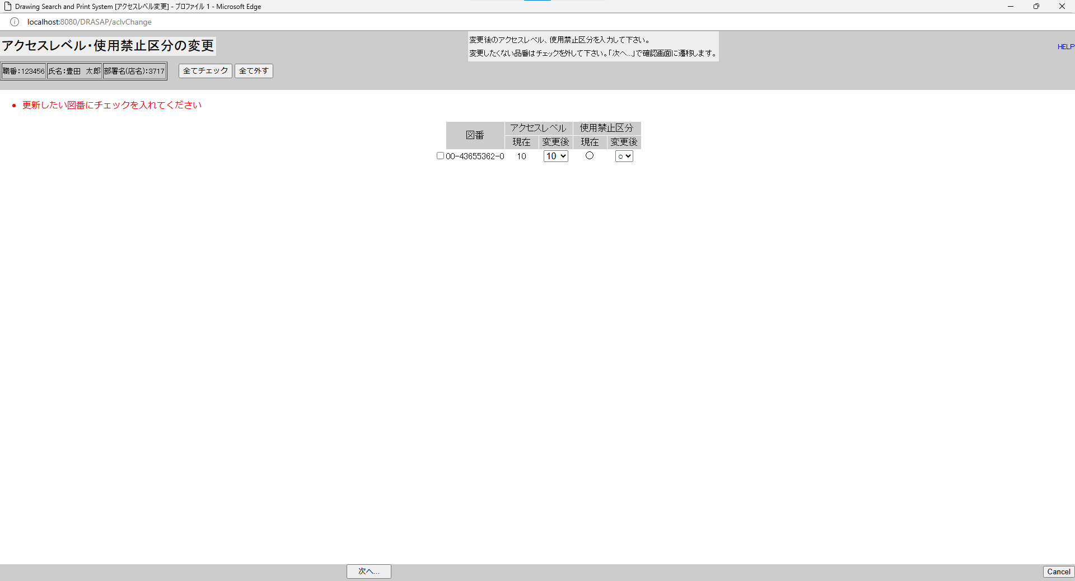

・更新したい図番にチェックを入れてください

・更新したい図番にチェックを入れてください

No.22~23
OLD | NEW


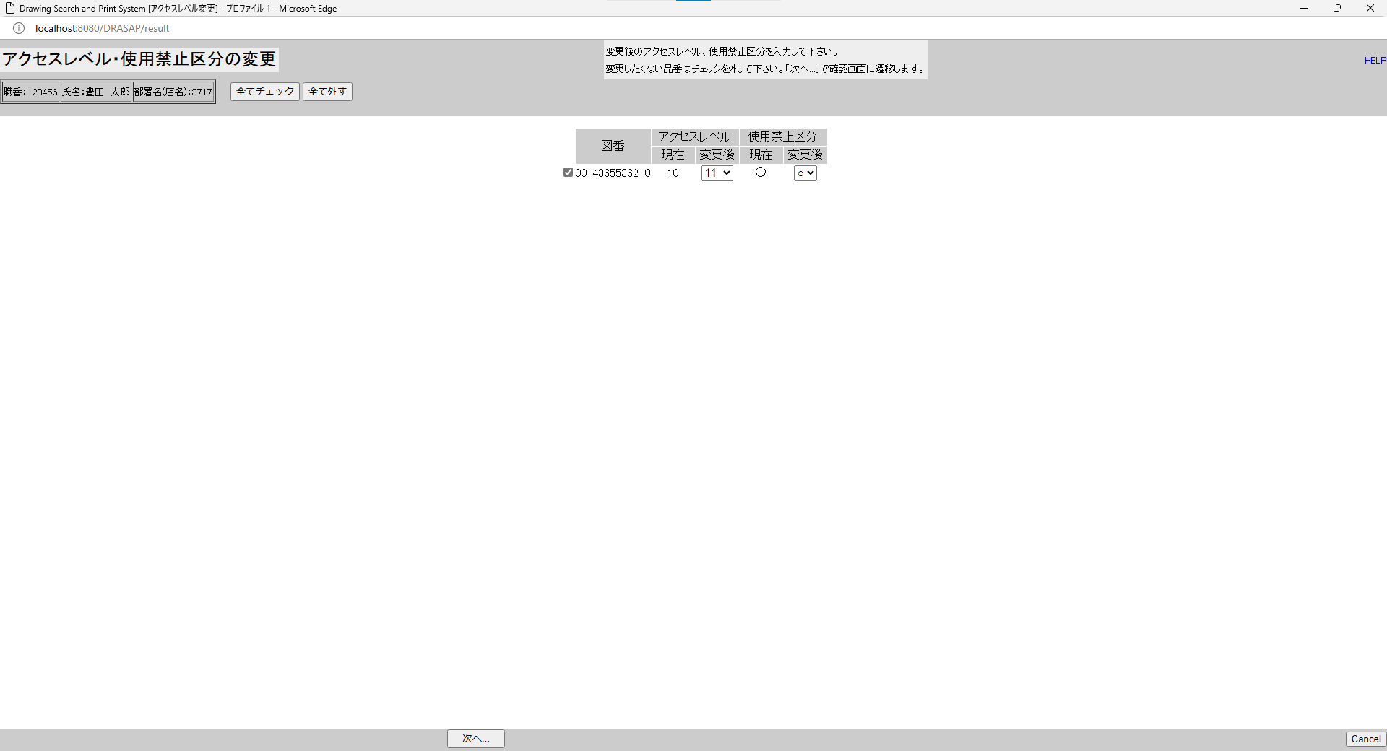

押下
押下
押下
押下


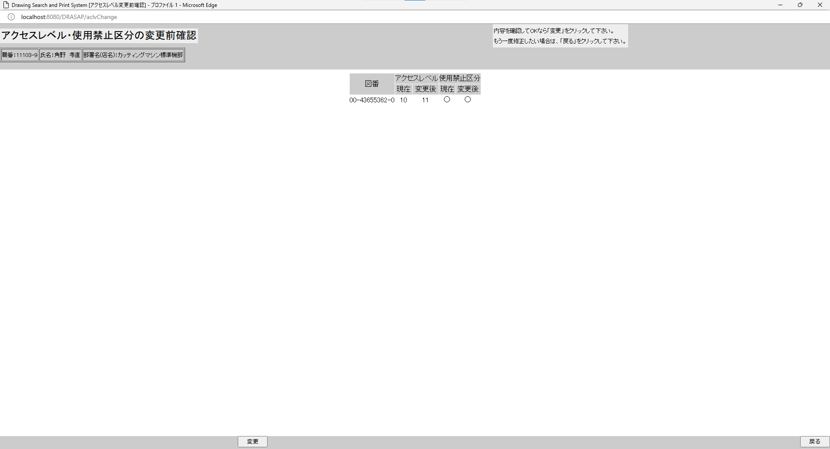

アクセスレベル・使用禁止区分の変更前確認に遷移し、
図番、現在のアクセスレベルID、変更後のアクセスレベルID、現在の使用禁止区分、変更後の使用禁止区分が表示される

アクセスレベル・使用禁止区分の変更前確認に遷移し、
図番、現在のアクセスレベルID、変更後のアクセスレベルID、現在の使用禁止区分、変更後の使用禁止区分が表示される

押下


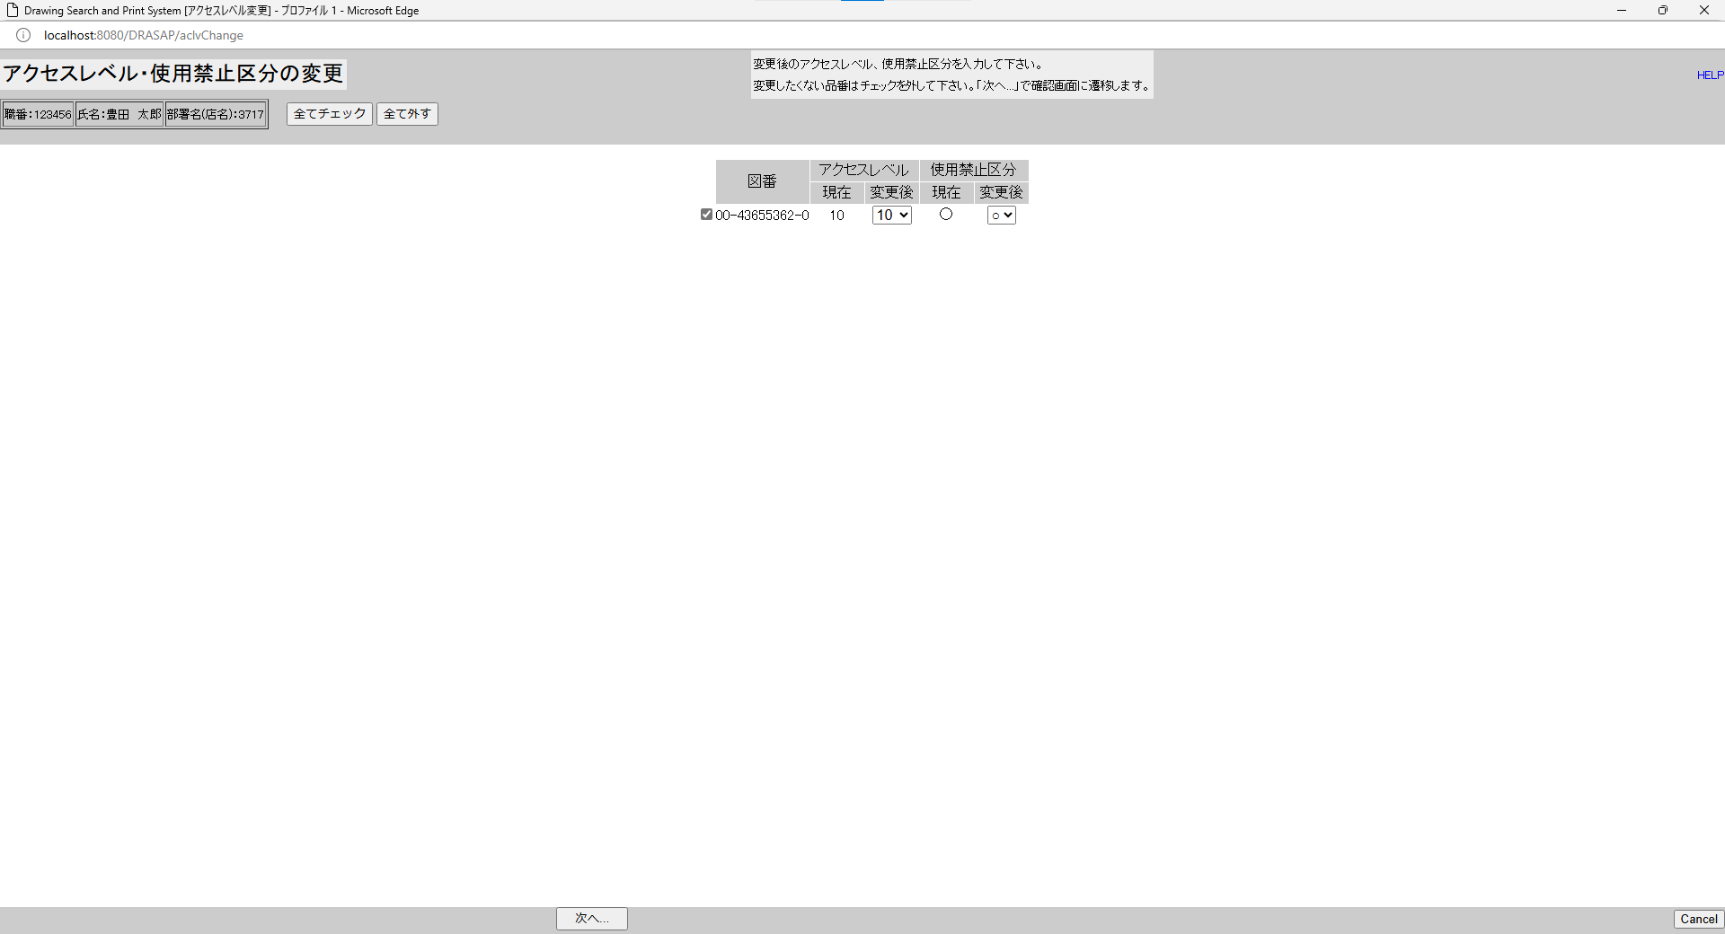

元の画面に遷移する

元の画面に遷移する

No.24~25
OLD | NEW


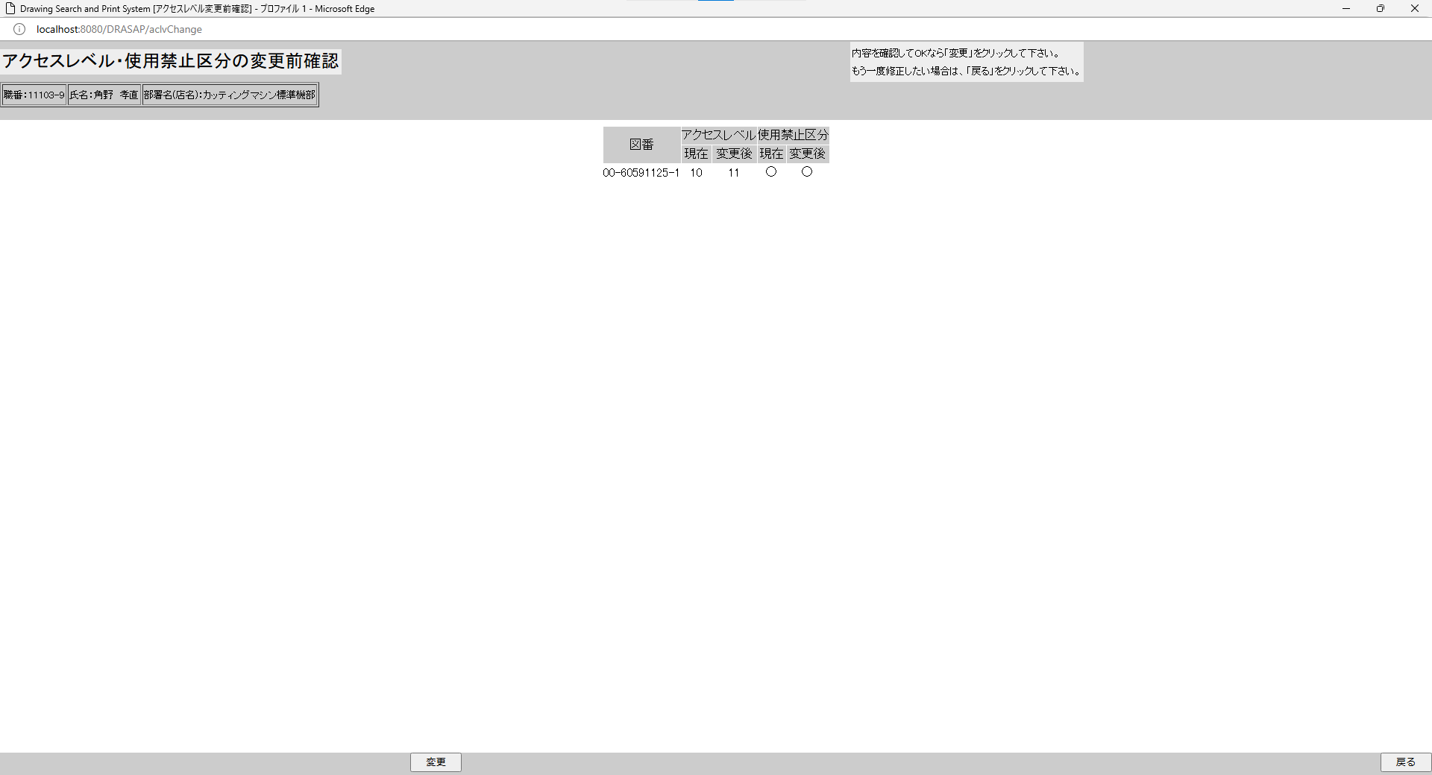

押下
押下

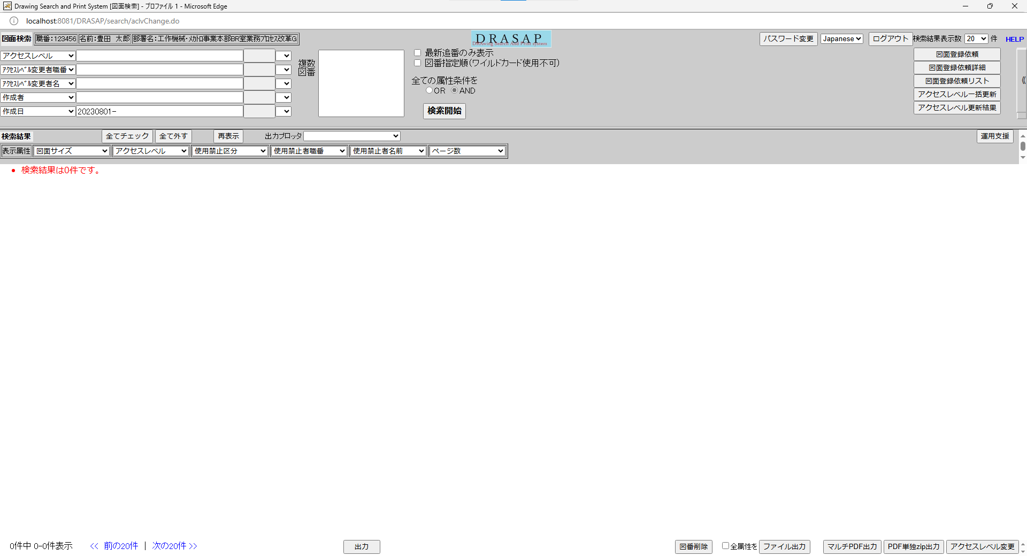
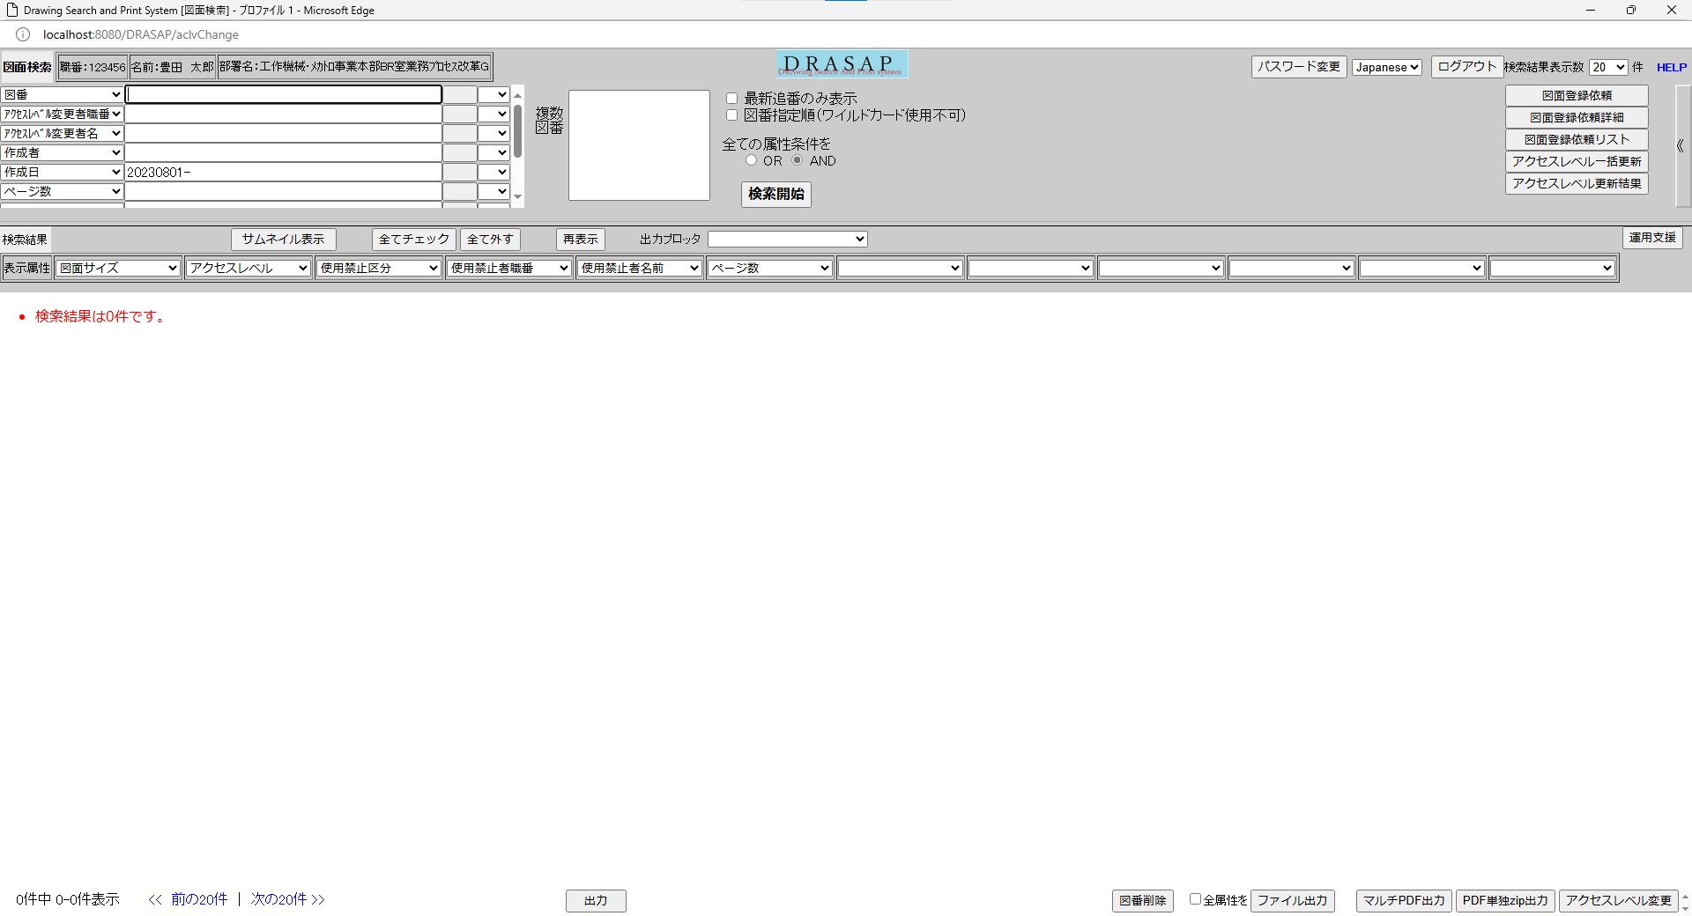

検索画面に遷移するが、条件が入っているだけで、結果は何も表示されていない
検索画面に遷移するが、条件が入っているだけで、結果は何も表示されていない

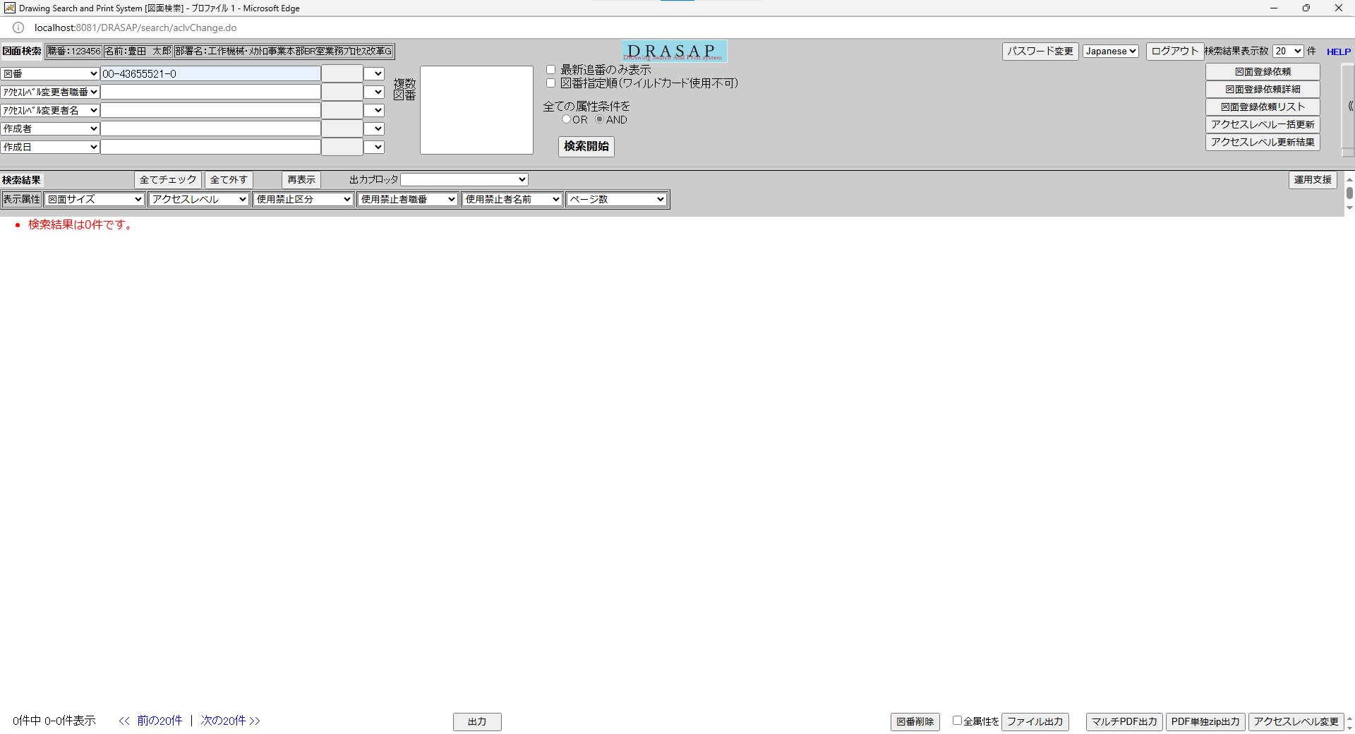
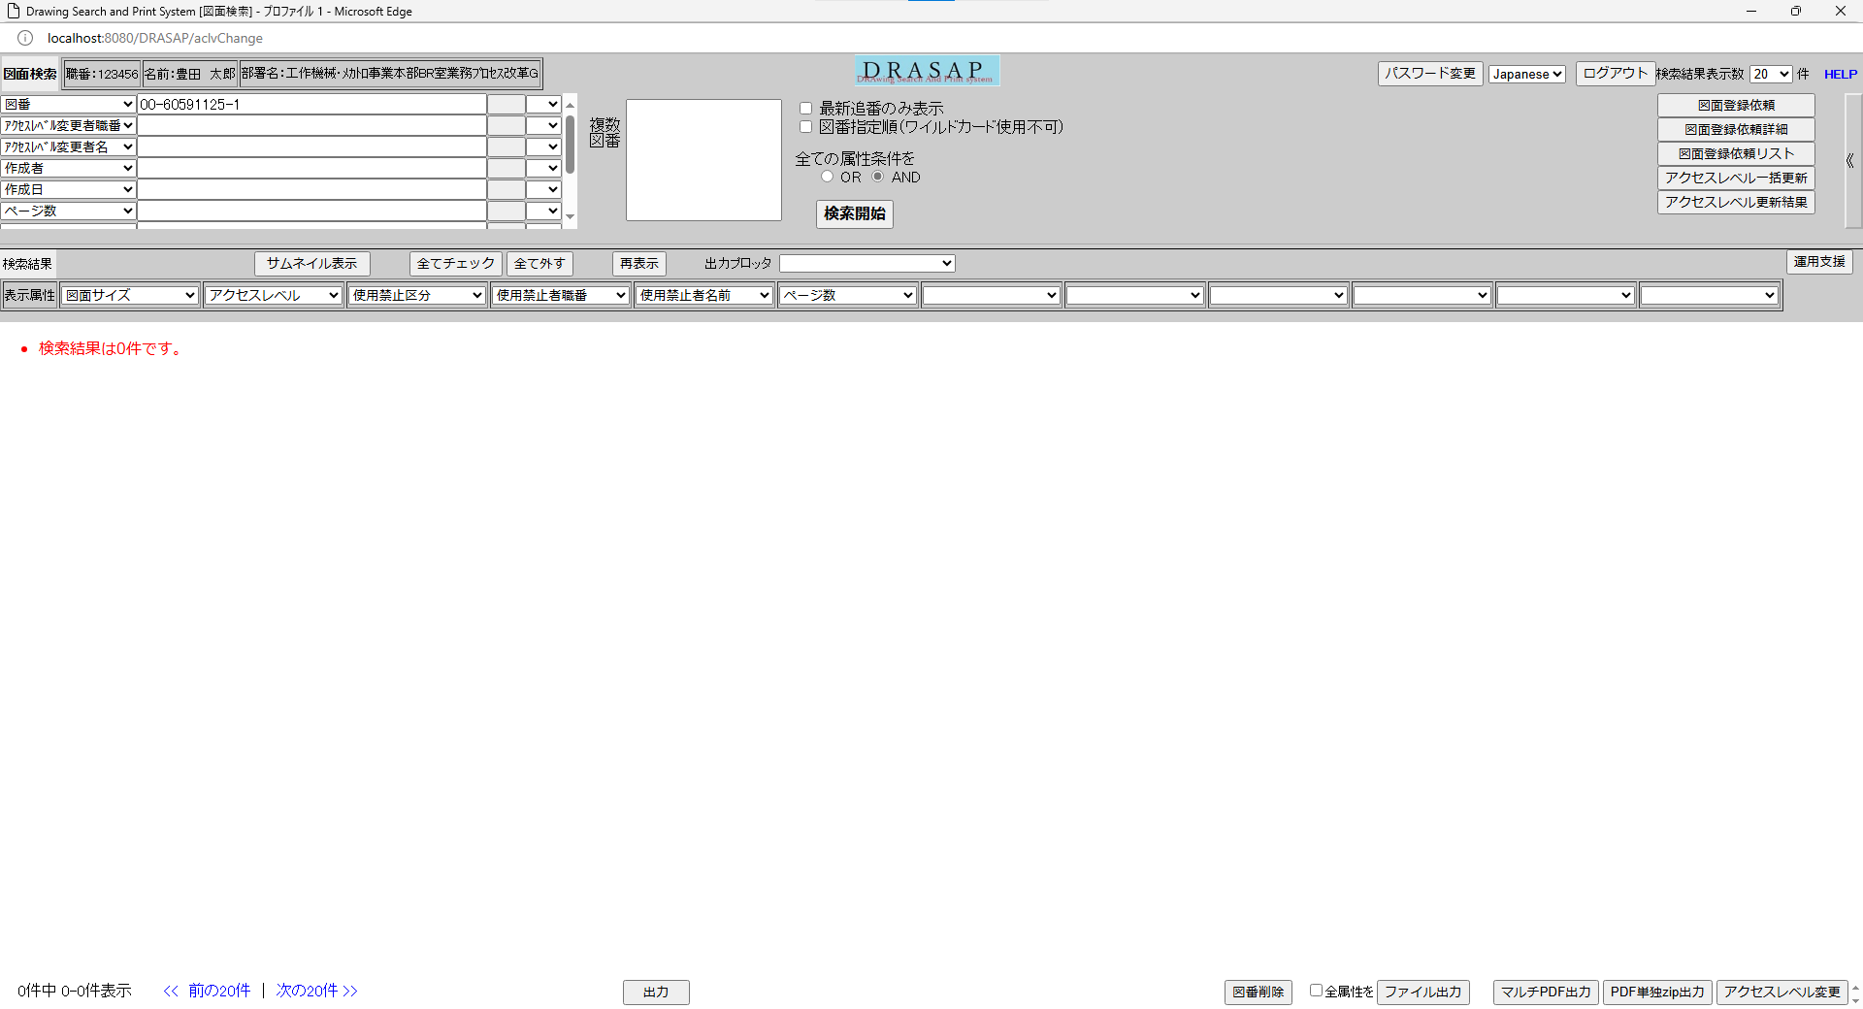

押下
押下

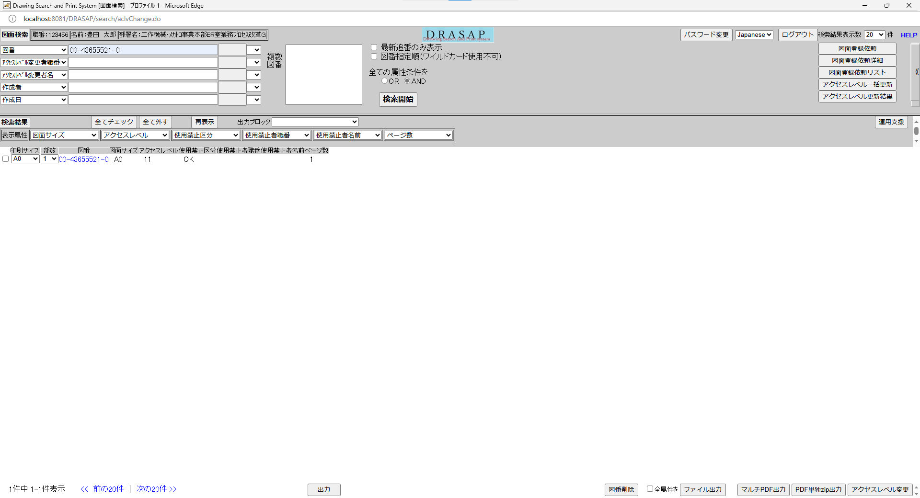
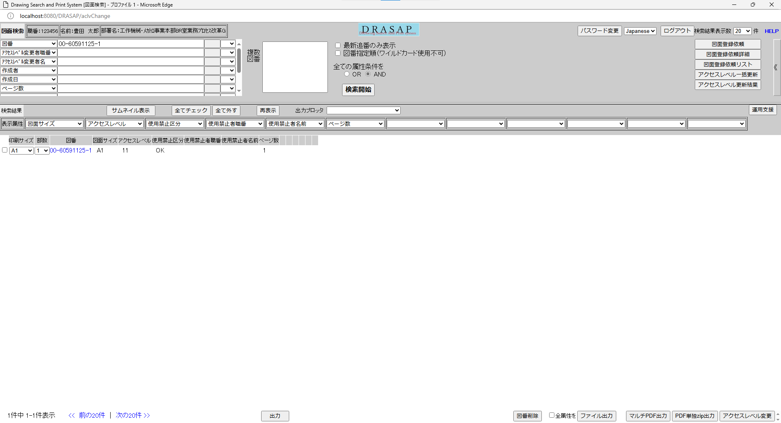

変更後のアクセスレベルIDに変更されている
変更後のアクセスレベルIDに変更されている

No.26~28
OLD | NEW


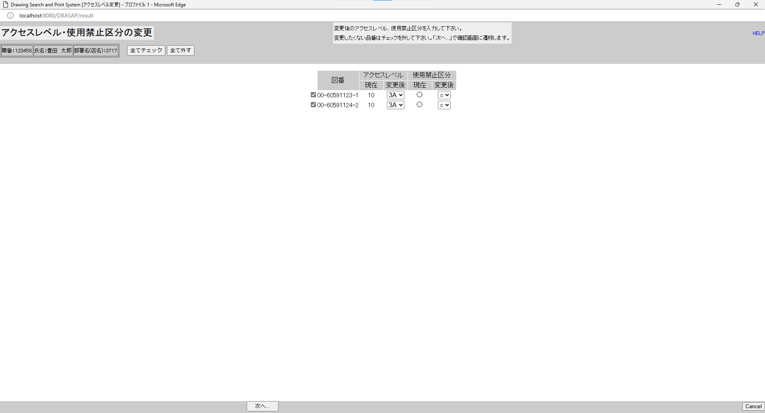

押下
押下

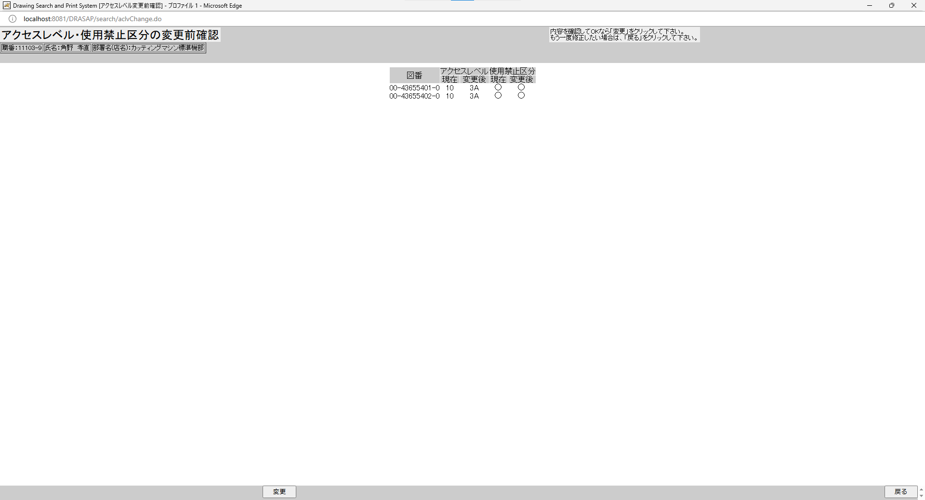


アクセスレベル・使用禁止区分の変更前確認に遷移し、
図番、現在のアクセスレベルID、変更後のアクセスレベルID、現在の使用禁止区分、変更後の使用禁止区分が表示される
アクセスレベル・使用禁止区分の変更前確認に遷移し、
図番、現在のアクセスレベルID、変更後のアクセスレベルID、現在の使用禁止区分、変更後の使用禁止区分が表示される

押下
押下




検索画面に遷移するが、条件が入っているだけで、結果は何も表示されていない
検索画面に遷移するが、条件が入っているだけで、結果は何も表示されていない

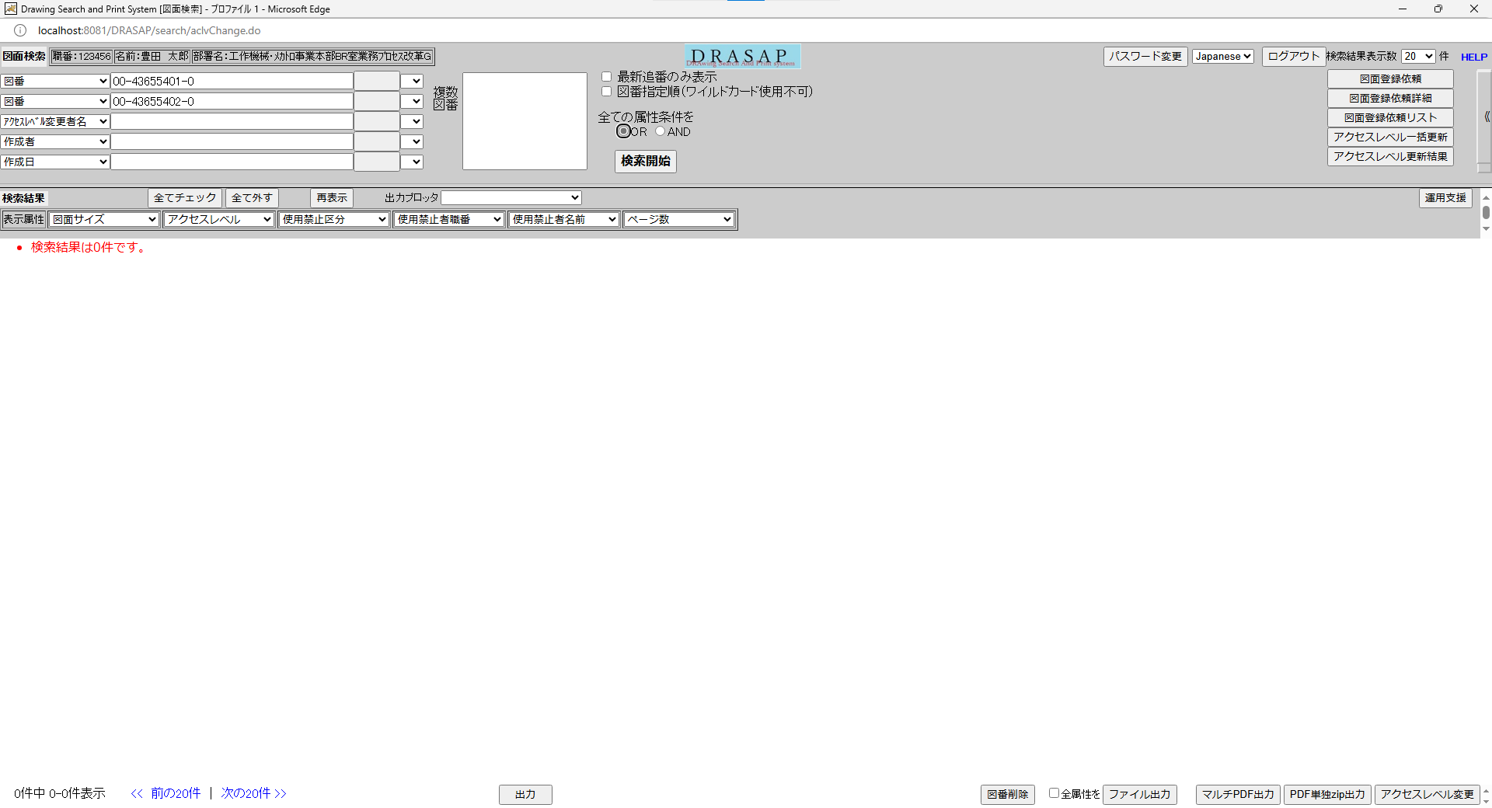

押下
押下




図面へのアクセス権がないため
・検索結果は0件です。

図面へのアクセス権がないため
・検索結果は0件です。

No.29~31
OLD | NEW




押下
押下


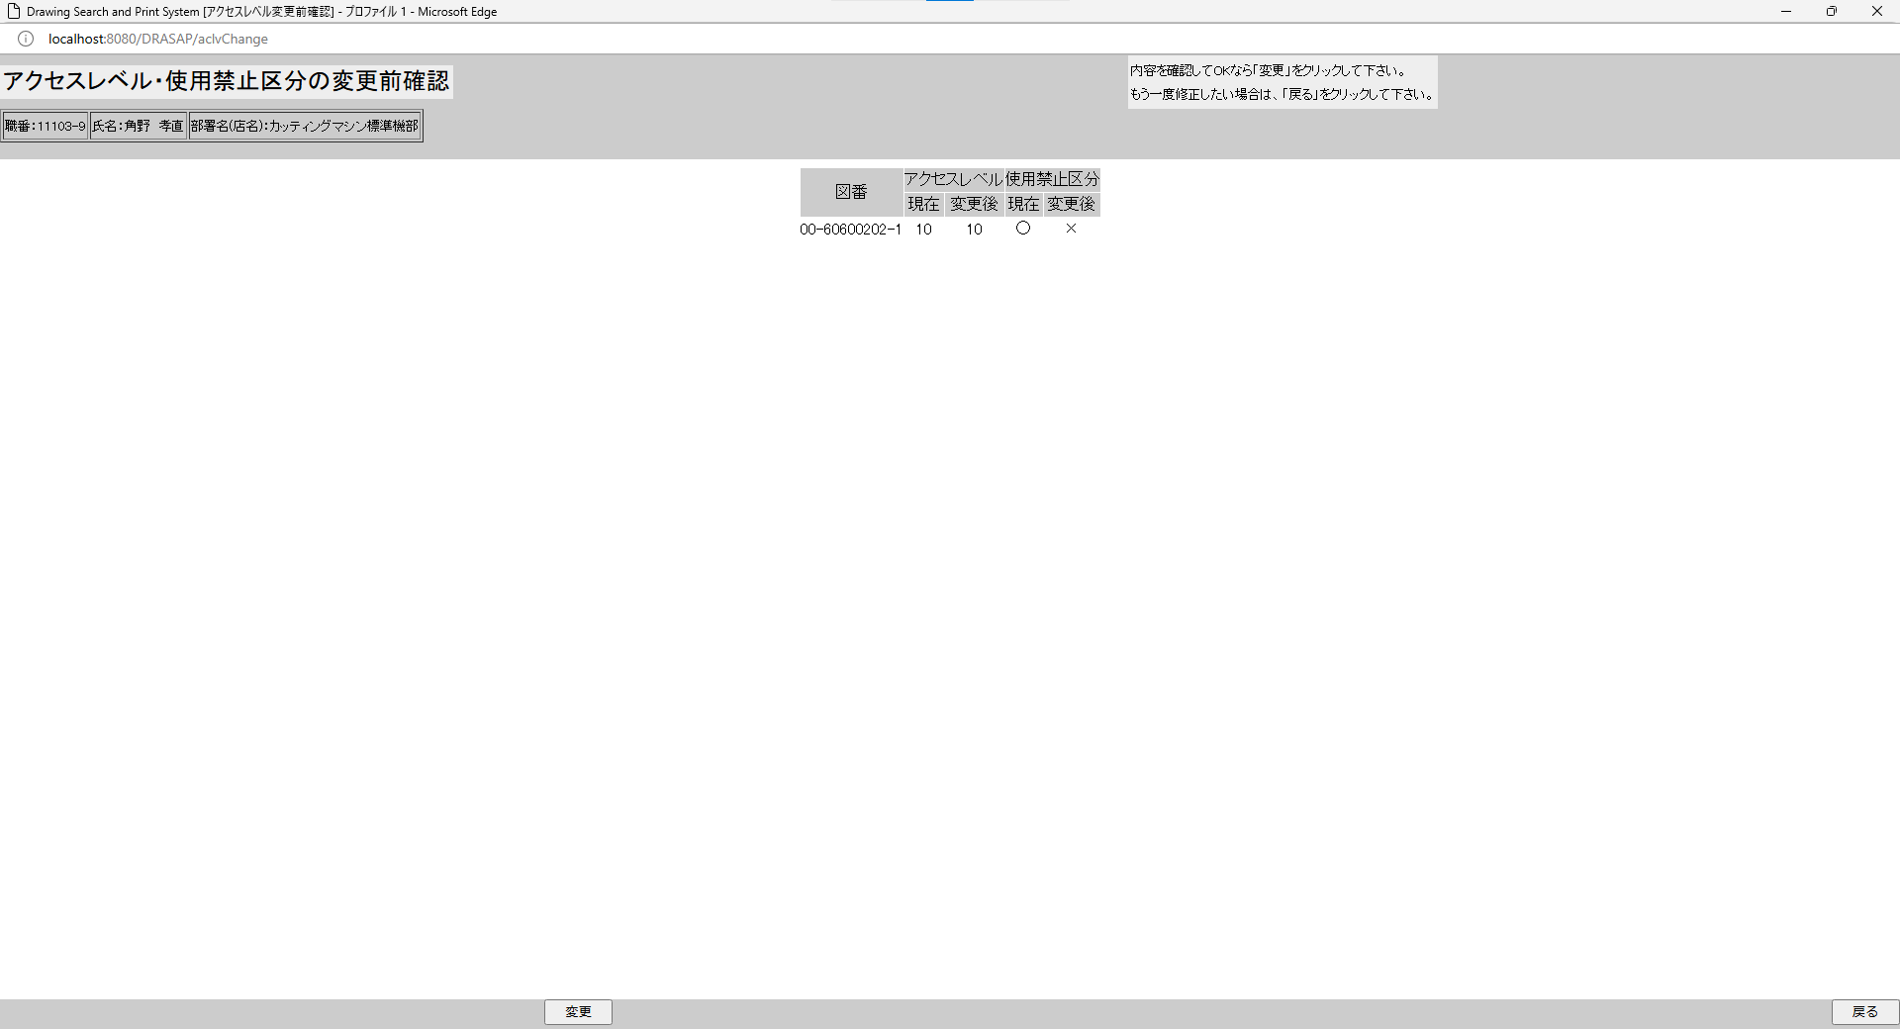

アクセスレベル・使用禁止区分の変更前確認に遷移し、
図番、現在のアクセスレベルID、変更後のアクセスレベルID、現在の使用禁止区分、変更後の使用禁止区分が表示される
アクセスレベル・使用禁止区分の変更前確認に遷移し、
図番、現在のアクセスレベルID、変更後のアクセスレベルID、現在の使用禁止区分、変更後の使用禁止区分が表示される

押下
押下

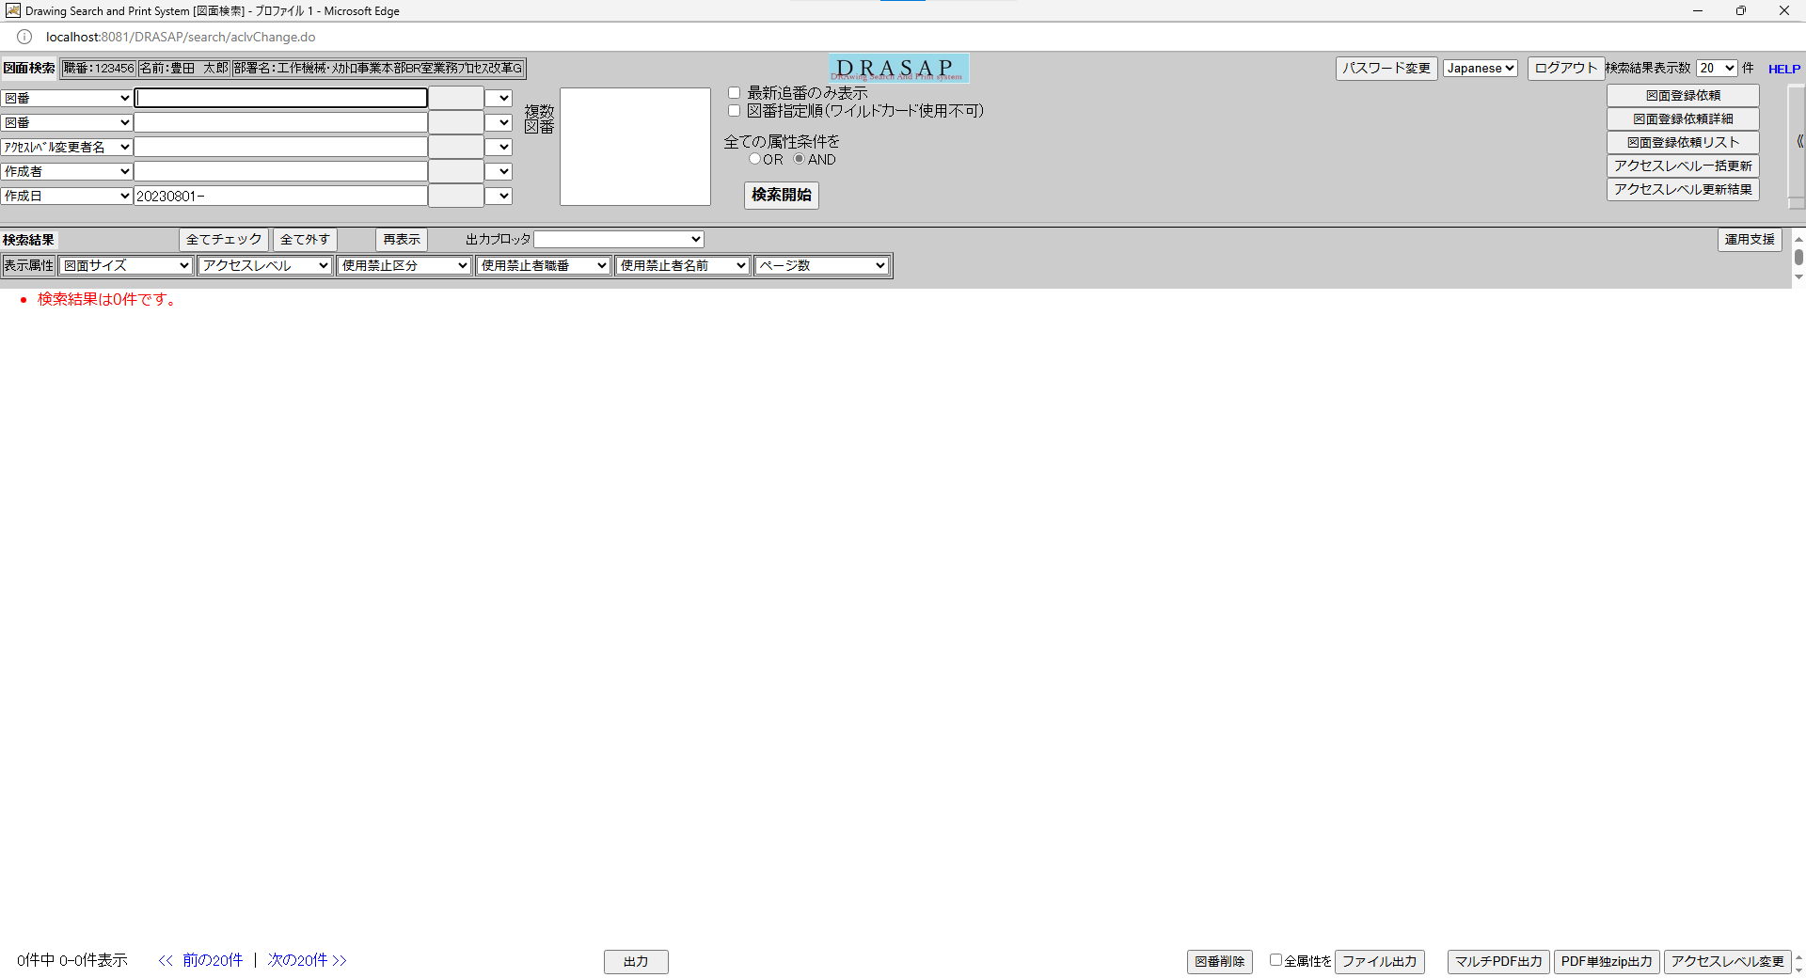

検索画面に遷移するが、条件が入っているだけで、結果は何も表示されていない
検索画面に遷移するが、条件が入っているだけで、結果は何も表示されていない




押下
押下

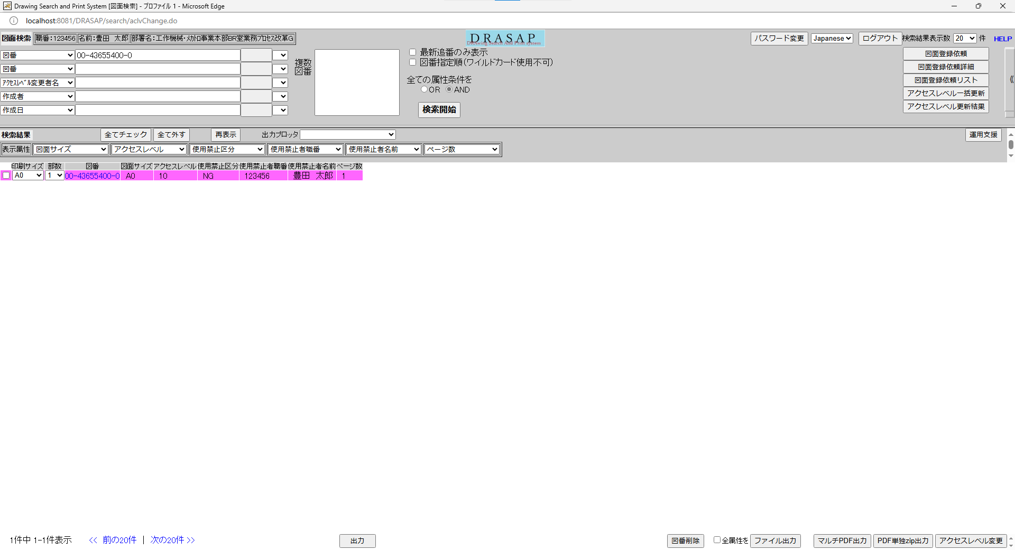
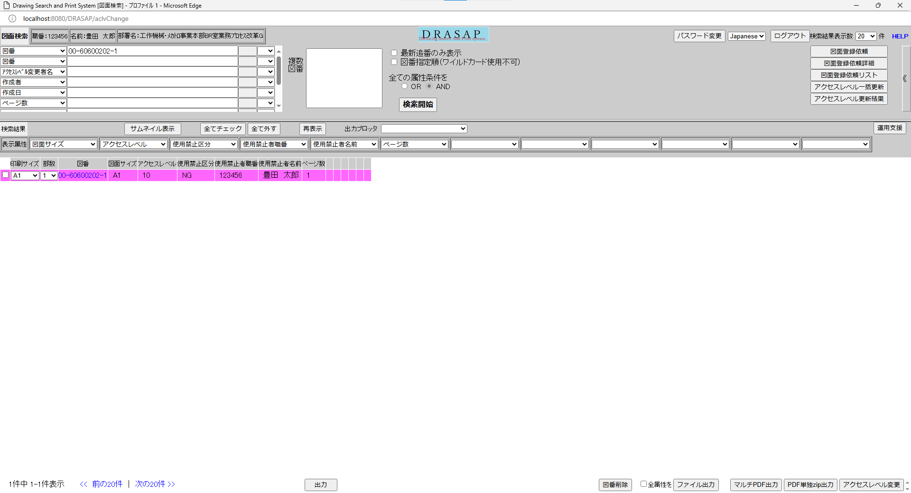

使用禁止にした図面レコード全体が赤(紫)色に塗り潰されている
使用禁止区分属性がNGになっている

使用禁止にした図面レコード全体が赤(紫)色に塗り潰されている
使用禁止区分属性がNGになっている

No.32
OLD | NEW



押下
押下

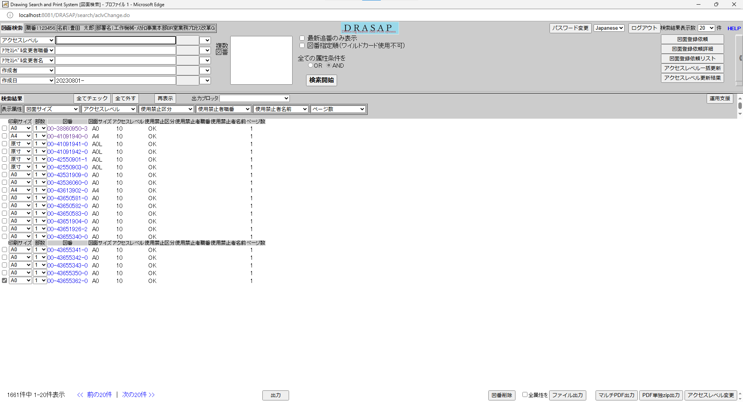


何もしないで、元画面（図面検索画面）に戻る
何もしないで、元画面（図面検索画面）に戻る

No.34~35
OLD | NEW




押下
押下

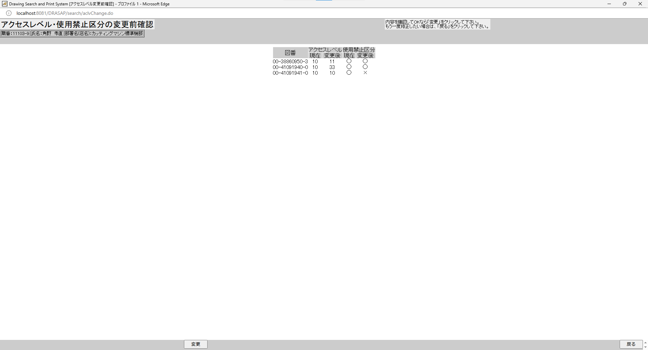


押下
押下

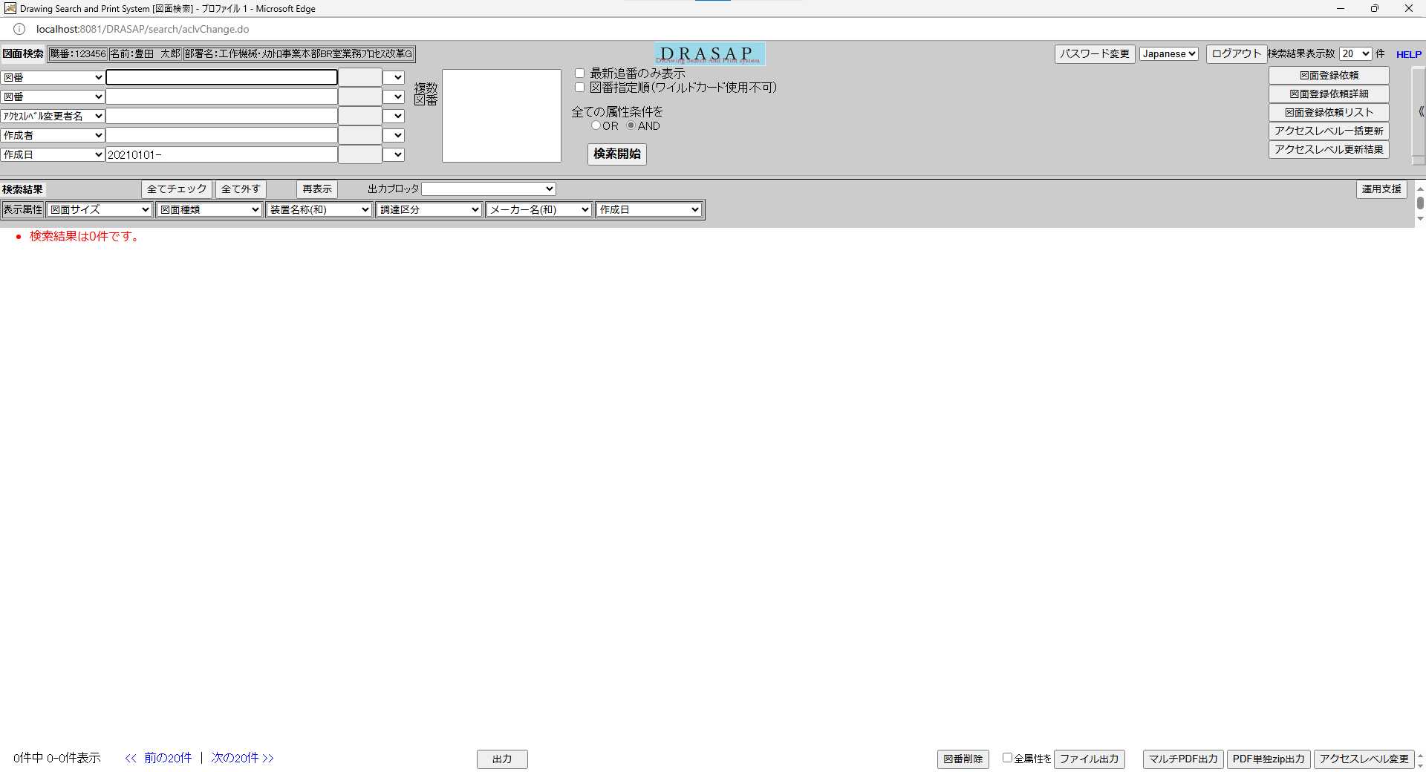
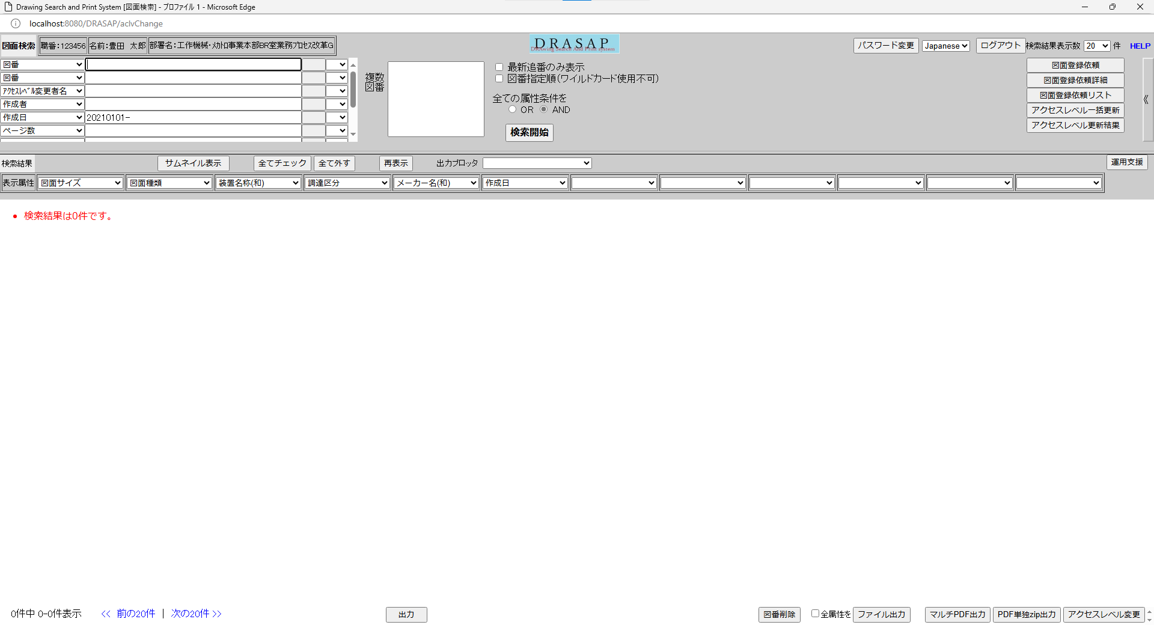

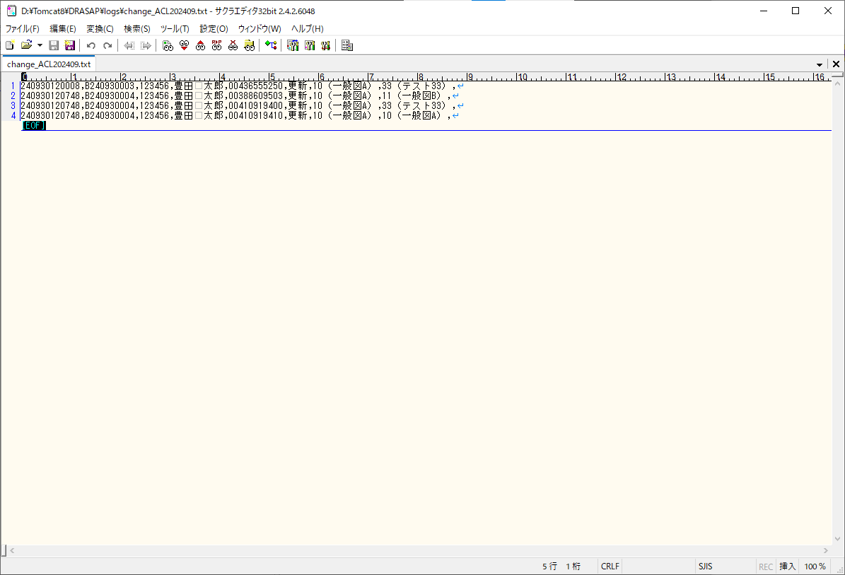
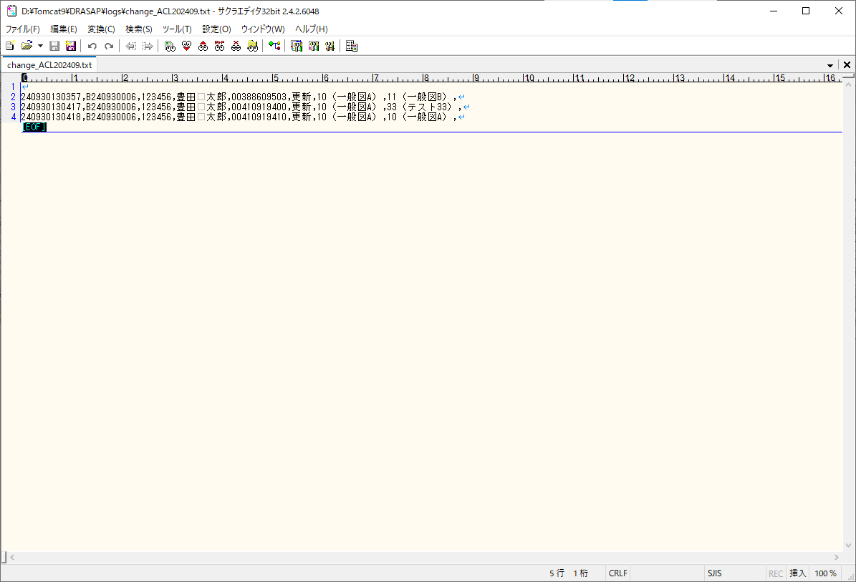

No.34
アクセスレベル変更ログにアクセス権を変更したことを示す以下のログが図番単位に出力されていること
[yyMMddHHmmss],[管理No.],[ユーザID],[氏名],[部署名],06,[図番1],[処置],[変更前アクセスレベル],[変更後アクセスレベル],[メッセージ]
No.35
アクセスレベル変更ログには、使用禁止区分のログは、出力されないこと
No.34
アクセスレベル変更ログにアクセス権を変更したことを示す以下のログが図番単位に出力されていること
[yyMMddHHmmss],[管理No.],[ユーザID],[氏名],[部署名],06,[図番1],[処置],[変更前アクセスレベル],[変更後アクセスレベル],[メッセージ]
No.35
アクセスレベル変更ログには、使用禁止区分のログは、出力されないこと

